4-6エビデンス
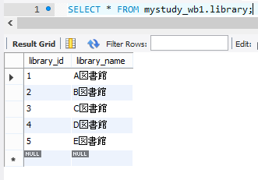
4-6エビデンス
 | ■実行結果
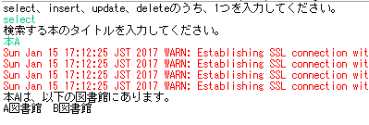

 | ■本テーブル
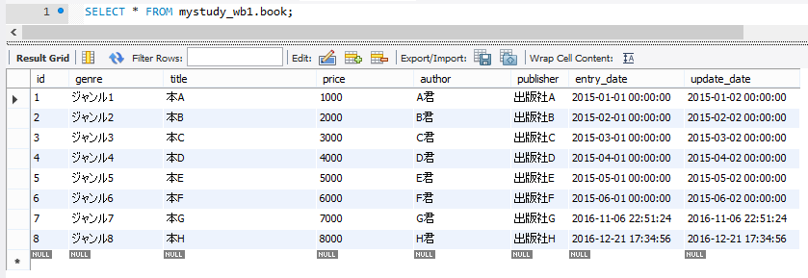

 | ■紐づきテーブル
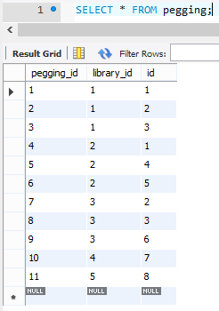

 | ■図書館テーブル

